GET NIÑOS
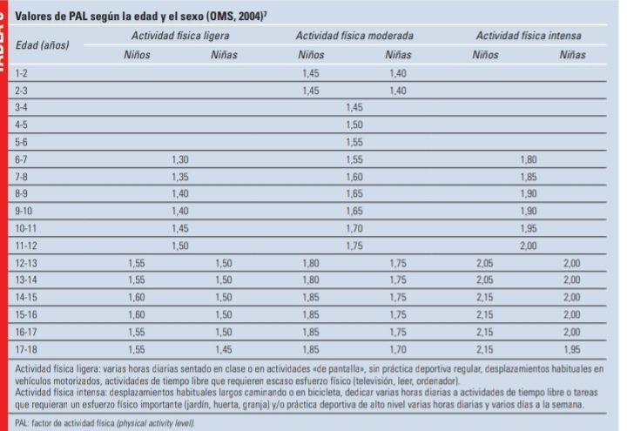
GEB OMS
NIÑOS | 0 a 3 años | 3 a 10 años | 11 a 18 años
 | 60.9 x (peso) -54 | 22.7 x (peso) + 495 | 17.5 x (peso) + 651
NIÑAS | 61 x (peso) -51 | 22.5 x (peso) + 499 | 12.2 x (peso) + 746

 | 1 a 3 meses | 4 a 12 meses | > 12 meses
GET = | GEB x 2 | GEB x 1.7 | GEB x AF

